Козловой мостовой двухбалочный
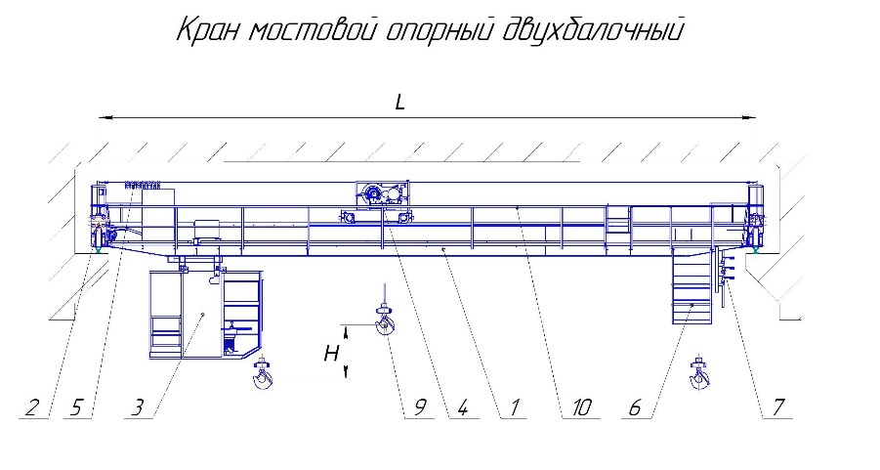

Опросный лист на изготовление Мостового Крана Опорного Двухбалочного

1 | Наименование заказчика
2 | Адрес заказчика
3 | Контактное лицо (ФИО, должность)
4 | Контактный телефон
5 | E-mail

№ | Общая информация | Значение
6 | Количество заказываемых кранов, шт
7 | Количество кранов, которые будут работать на путях, шт
8 | Срок поставки
9 | Пункт доставки
10 | Условия доставки (Incoterms 2010)
11 | Дополнительные услуги (монтаж, шефмонтаж, пусконаладка)
12 | Область применения крана

№ | Параметры крана | Значение
13 | Тип крана
14 | Грузоподъемность главного механизма подъема, тонн
15 | Грузоподъемность вспомогательного механизма подъема, тонн
16 | Высота подъема, м
17 | Пролёт, м (S)
18 | Соединение моста крана : сварное или болтовое (доп.опция)
19 | Исполнение : -общепромышленное -пожаробезопасное (указать класс по ПУЭ) -взрывобезопасное (указать класс зоны)
20 | Группа режима работы крана (ИСО 4301/1)
21 | Климатическое исполнение, категория размещения (ГОСТ 15150) У1 ; У2 ; У3 другое__________
22 | Управление : -с подвесного пульта -из кабины -радио-управление Другое______________________
23 | Тип кабины : подвижная/стационарная открытая/закрытая
24 | Указать место входа на кран
25 | Кондиционер (да/нет)
26 | Типоразмер подкранового рельса
27 | Системы безопасного сближения крана с другими кранами или зданиями (да/нет)
28 | Производитель комплектующих (Россия, Болгария, Китай, Германия): -Тельфер -Мотор-редукторы -Двигатели -Частотное управление Другое_____________________
29 | Скорости передвижения механизмов:
a | - скорость передвижения крана, м/мин (кол-во скоростей)
b | - скорость передвижения грузовой тележки/тали, м/мин (кол-во скоростей)
c | - скорость подъема (главного/вспомогательного), м/мин (кол-во скоростей)
30 | Тормоз :
a | передвижение тележки (тали)
b | передвижение крана
31 | Длина подкранового пути
32 | Место подключения крана к электрической сети
33 | Основной грузозахватный орган (крюк, грейфер, спредер, магнит, траверса и др.)
34 | При крюковой подвеске – комплектация съемными грузозахватными органами (грейфер, магнит, траверса и др.)
35 | Механизм поворота крюка, управляемый из кабины (да/нет)
36 | Система управления электроприводом механизма подъёма (контакторная, тиристорная, частотная)
37 | Система управления электроприводом механизма передвижения крана(контакторная, тиристорная, частотная, дроссельная)
38 | Система управления электроприводом механизма передвижения грузовой тележки (контакторная, тиристорная, частотная,дроссельная)
39 | Max нагрузка на ходовое колесо, кН
40 | Цвет крана, RAL (стандартные: серый RAL 7020(7040) доп.опция другой_______________
41 | Диапазон рабочих температур при работе крана (-20;+40) (0;+40) доп.опция(-40;+40) другой___________
42 | Сейсмичность площадки установки крана,балл (СНиП II-7-81)
43 | Требования к электрооборудованию: | род тока – переменный; частота, Гц – 50, напряжение, В – 380
44 | Расстояние от подкранового пути до пола, м
45 | Расстояние от подкранового пути до выступающих частей потолка, м
46 | Тип подкранового пути подвесного крана
47 | Дополнительные требования
48 | Подвод питания к тельферу: Кабель на струне/Кабель на профиле
49 | Подвод питания к крану , м: Кабельный (Кабель на струне/Кабель на профиле) / Троллейный

